Sayfa1
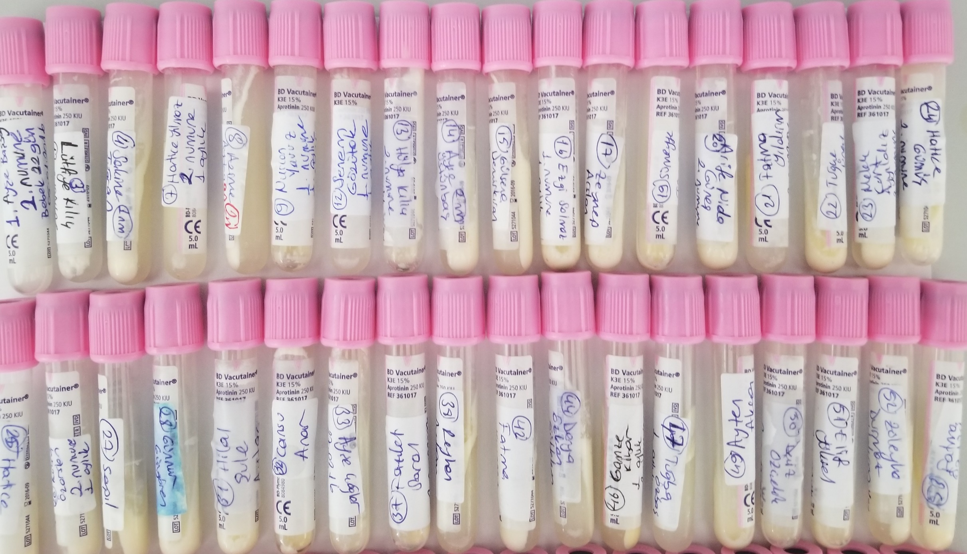
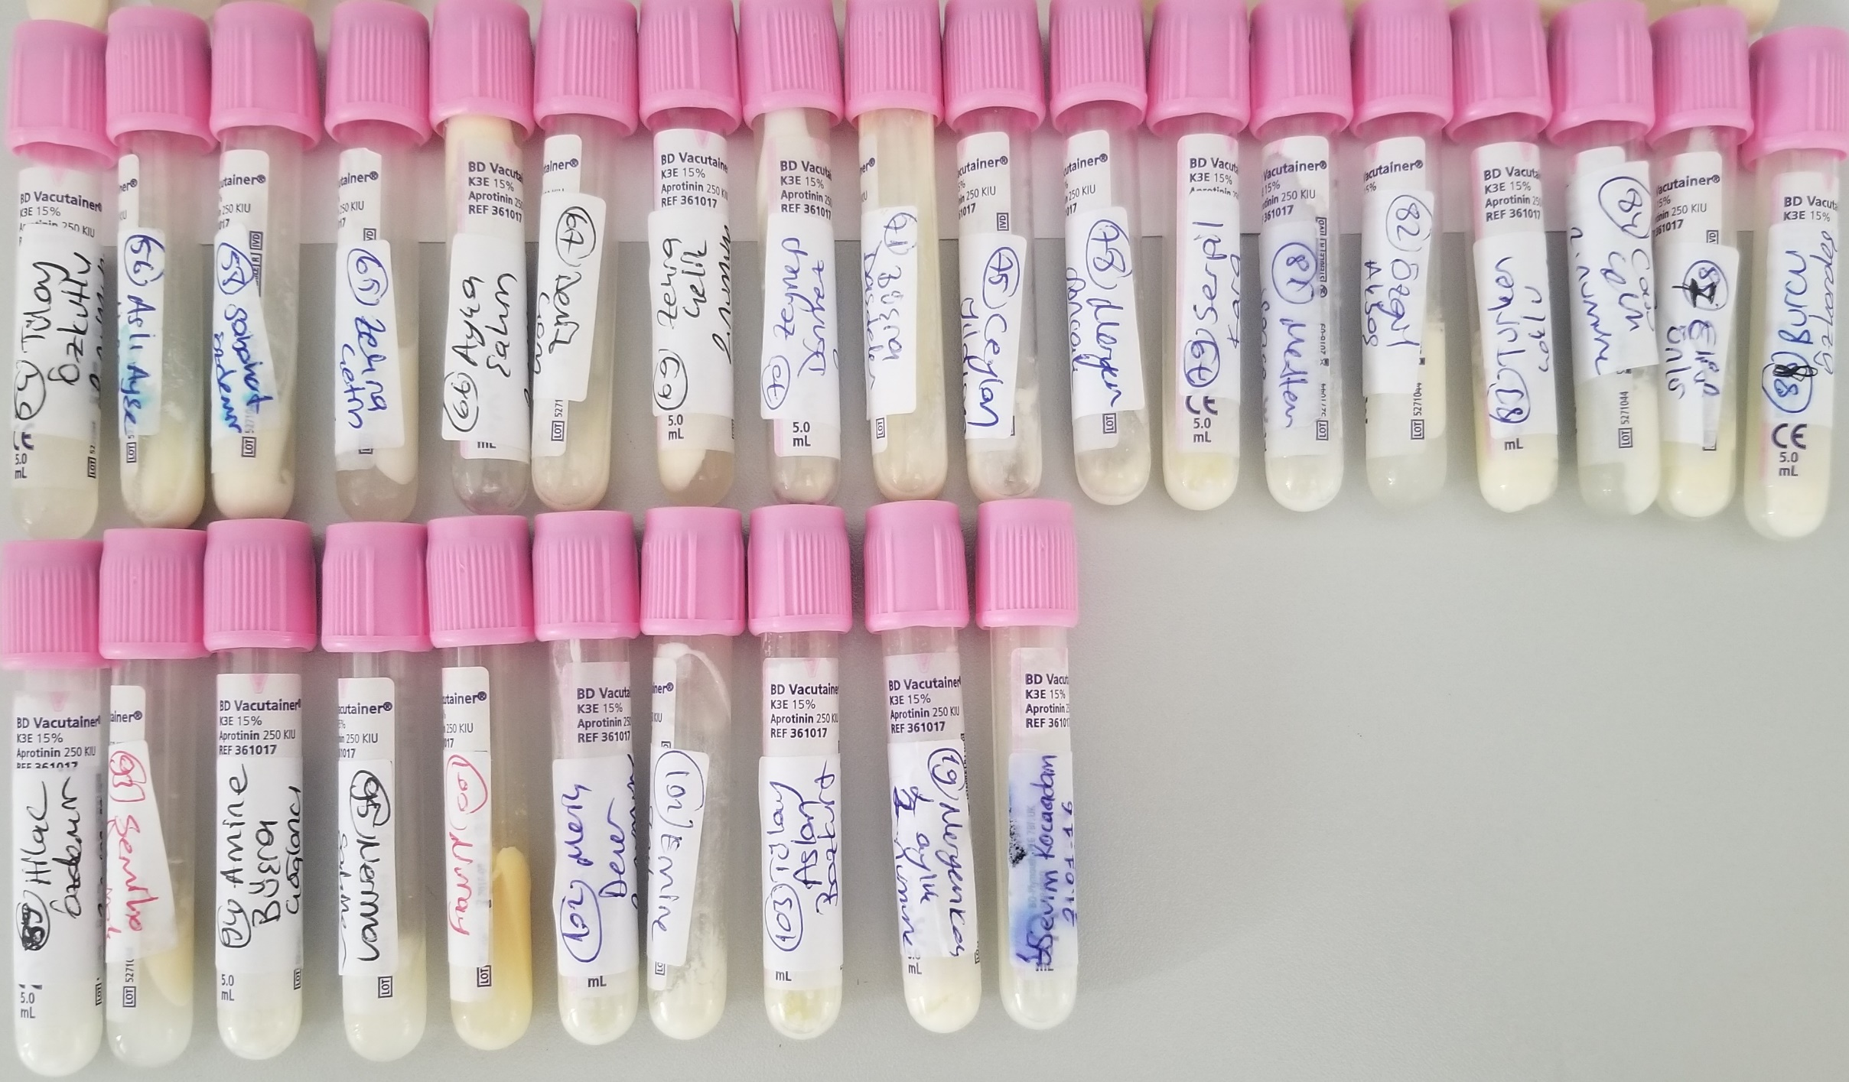
Numuneler | TAS (mmol/L)
1-Ayşe Başsay | 0.97
3-Lütfiye Kılıç | 1.12
4-Sakine Tuğran | 0.47
7-Hatice Yılmaz | 1.17
8-Azime Aydağ | 1.12
9-Nuran Yavuz | 1.05
12-Senem Gözütük | 0.97
13-Hülya Kılıç | 0.45
14-Ayşe Üstünbaş | 1.03
15-Gülsene Demirkıran | 1.66
16-Ezgi Solmaz | 1.06
17-Zeynep Arslan | 1.43
19-Sümeyye Tümer | 1.81
20-Arife Nida | 1.29
21-Fatma Yıldırım | 1.23
22-Tuğçe Ünal | 1.1
23-Melek Kurt Ayyıldız | 0.75
24-Hatice Gümüş | 0.54
25-Hatice Uğurlu | 0.61
26-Kübra Özarslan | 1.05
27-Serpil Can | 1.09
28-Günnur Güngören | 0.61
31-Hilal Şule Aytaç | 1.2
32-Cansu Anar | 1.18
33-Ayşe Çağlar | 1.35
37-Fazilet Saral | 1.26
38-Reyhan Aydoğan | 1.16
42-Fatma Kıymaz | 1.16
44-Derya Özkan Gültekin | 0.98
46-Gamze Kibar | 1.41
47-Tuğba Özbaş | 1.33
49-Ayten Akça | 0.95
50-Deniz Özçelik | 1.17
51-Elif Yüksel | 0.88
52-Züleyha Durmaz Yıldırım | 0.91
53-Fatma Öztürk | 0.73
54-Tülay Özkutlu | 0.74
56-Aslı Ayşe Harlıca | 1.67
58-Sabahat Özdemir | 1.03
65-Zehra Çetin | 0.93
66-Ayça Şahin | 0.8
67-Deniz Çom | 1.05
69-Zehra Çelik | 0.82
70-Zeynep Dönmez | 0.79
71-Büşra Daşdelen | 1.28
75-Ceylan Yıldırım | 0.93
78-Meryem Sancak | 1.53
79-Serpil Kara | 1.06
81-Meltem Sence | 0.92
82-Özgül Akbaş | 0.75
83-Türkan Çoklu | 1.04
84-Cansu Çelik | 0.87
87-Elif Ünlü | 1.08
88-Burcu Özkardeş | 0.55
89-Hilal Özdemir | 0.67
93-Semiha Demirok | 1.23
94-Amine Büşra Çağlancı | 1.23
95-Neriman Şahiner | 1.65
100-Nuray Karacadağ | 1.92
102-Merih Dener | 1.15
102-Emine Taşkın | 1.16
103-Tülay Aslan Bozkurt | 1.29
19-Meryem Koç | 1.74
1-Sevim Kocaadam | 1.26

Çalışmada "Relassay" marka RL0017 katalog numaralı ürün kullanılmıştır.
Testin yapıldığı otomatik biyokimya cihazı: Mindray BS300

